Introducción
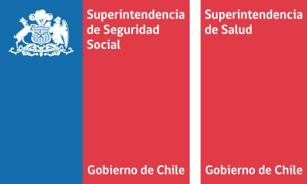

Introducción
Esta publicación es un trabajo conjunto entre el Fondo Nacional de Salud (FONASA), la Superintendencia de Salud y la Superintendencia de Seguridad Social (SUSESO). A continuación se presentan las principales estadísticas de licencias médicas y subsibio por incapacidad laboral (SIL) del año 2019, tales como: cotizantes a los seguros de salud, número de licencias médicas, principales patologías asociadas a las licencias médicas, gasto en SIL y número de licencias médicas por tipo de sector (privado y público)*. Las cifras se desagregan por sexo, tramo de edad, tipo de cotizante, región, tipo de sector, entre otras.

(*)Para una mejor comprensión de la metodología y términos utilizados para elaborar esta información se sugiere revisar el siguiente glosario y documento metodológico | "Metodología LM&SIL año 2019".
 | "Glosario LM&SIL año 2019".

